Bakar (2026)
TERMINI I LOKALITETI NA KOJIMA ĆE SE NALAZITI MOBILNO RECIKLAŽNO DVORIŠTE GRADA BAKRA OD 05. SIJEČNJA 2026. DO 31. PROSINCA 2026.

LOKALITET / ADRESA | 05.01.-16.01. | 19.01.-30.01. | 02.02.-13.02. | 16.02.-27.02. | 02.03.-13.03. | 16.03.-27.03. | 30.03.-10.04. | 13.04.-24.04. | 27.04.-08.05. | 11.05.-22.05. | 25.05.- 05.06. | 08.06.-19.06. | 23.06.-03.07. | 06.07.-17.07. | 20.07.-31.07. | 03.08.-14.08. | 17.08.-28.08. | 31.08.-11.09. | 14.09.-25.09. | 28.09.-09.10. | 12.10.-23.10. | 26.10.-06.11. | 09.11.-20.11. | 23.11.-04.12. | 07.12.-18.12. | 21.12.-31.12.
ŠKRLJEVO - kod podvožnjaka
KUKULJANOVO 205 (parking kod Doma kulture i kafića Maestral)
HRELJIN - parking kod Doma kulture
BAKAR - Senjska ulica - parking na obali
KRASICA - parking preko puta groblja
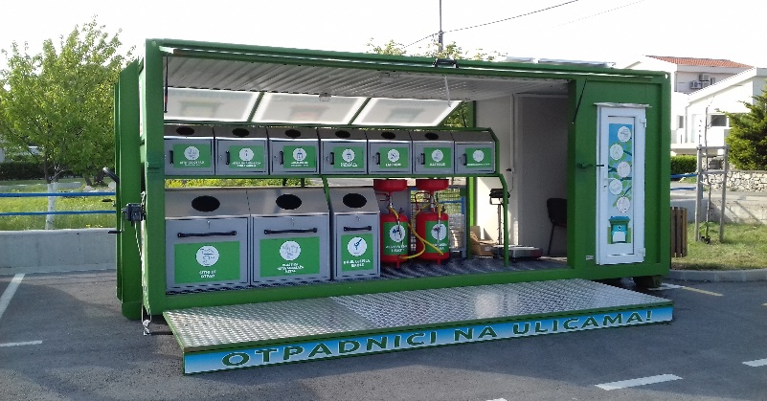
RADNO VRIJEME |  | Otpad koji se zaprima u mobilnom reciklažnom dvorištu Grada Bakra: sitni ee otpad, fluorescentne cijevi, baterije, akumulatori, lijekovi, ambalaža od opasnih tvari, metalna ambalaža pod tlakom, boje, ljepila, smole, jestiva i motorna ulja, plastična, metalna i višeslojna (tetra) ambalaža, toneri, staklena ambalaža, odjeća i obuća, papir, karton.
PONEDJELJAK, UTORAK 09:00 - 17:00
SRIJEDA, ČETVRTAK, PETAK 08:00 - 16:00
SUBOTOM, NEDJELJOM I PRAZNIKOM ZATVORENO

